1
2026年东兴市中小学校学生课桌椅、架床采购需求清单
序号 | 品名 | 规格 | 颜色 | 图片 | 参数 | 单位 | 单价 | 数量 | 总额(万元） | 品牌
1 | 学生课桌椅 | 600×400×760mm | 橡木白/灰白 | 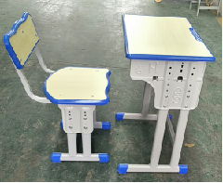 | 一、规格：600×400×760mm 二、主要参数： 1、脚架：课桌、课椅的立脚、横管的金属管件均采用25×50mm椭圆管，管壁厚度不低于1.2mm，课椅靠背弯管采用20×20mm方管，厚度不低于1.2mm，管材均经过高频焊接成型。 2、书斗、侧板：书斗规格约520W×360D×120Hmm，桌斗与侧板采用高频焊接，课桌两侧可调高度的侧板厚度不低于0.8mm，书斗板厚不低于0.6mm，椅子侧板厚度不低于0.8mm。 3、面板：桌面面板尺寸约600×400mm，椅子坐面板尺寸约400×360mm，靠背板尺寸约400×170mm，面板主体材质采用厚度18mmE1级中密度纤维板，表面光滑耐磨易清理，封边采用PP塑料一次性注塑封边，桌面前沿设有笔槽，甲醛释放量达到E1级控制指标。 4、金属件工艺：管材经模压高频焊接成型，经酸洗、除油、除锈、磷化、脱水工序处理，表面采用亚光静电喷塑工艺处理。 5、脚套：采用外套式蓝色塑料脚套，胶套与脚管紧密牢靠，不易脱落。 6、书包挂钩：可配蓝色塑料挂钩。 7、面板颜色：常规色橡木白（或可定色），脚架灰白色 ▲8：课桌：符合GB/T 3325-2024《金属家具通用技术条件》、GB/T17657-2022《人造板及饰面人造板理化性能试验方法》、GB/T4893.9-2013《家具表面膜理化性能试验第9部分:抗冲击测定法》，标准要求产品形状和位置公差、金属件外 观、木制件外观、塑料件外观、安全性能、木制件表面装饰层（软硬质覆面层)、耐划痕、力学性能-桌类强度和耐久性。 ▲9：椅子座面板：GB/T 3325-2024《金属家具通用技术条件》、GB/T 17657-2022《人造板及饰面人造板理化性能试验方法》标准要求木制件外观；浸渍剥离；厚度(mm) ▲10：冷轧钢板符合GB/T 3325-2024《金属家具通用技术条件》、GB/T 228.1-2021《金属材料拉伸试验第1部分:室温试验方法》、GB/T2523-2022《冷轧金属板和薄带表面粗糙度、峰值数和波纹度测量方法》、GB/T4336-2016《碳素钢和中低合金钢多元素含量的测定火花放电原子发射光谱法(常规法)及第1号修改单》、GB/T5213-2019《冷轧低碳钢板及钢带》、GB/T 708-2019《冷轧钢板和钢带的尺寸、外形、重量及允许偏差》金属电镀层（抗盐雾）；化学成分/%（C≤0.15%、Si≤0.35%、Mn≤1.20%、P≤0.035%、S≤0.035%）；表面质量；外形；表面结构（粗糙度）；拉伸试验（抗拉强度 Rm、下屈服强度 ReL、断后伸长率A）；尺寸（厚度）； ▲11：塑粉涂层钢构架符合GB/T 3325-2024《金属家具通用技术条件》，金属件外观；可触及区城；金属喷漆(塑)涂层（耐盐浴、冲击强度） | 套 |  | 1650 |  | 鸿鑫凯
2 | 学生课桌椅 | 650×450×760mm | 橡木白/灰白 |  | 一、规格：650×450×760mm 二、主要参数： 1、脚架：课桌、课椅的立脚、横管的金属管件均采用25×50mm椭圆管，管壁厚度不低于1.2mm，课椅靠背弯管采用20×20mm方管，厚度不低于1.2mm，管材均经过高频焊接成型。 2、书斗、侧板：书斗规格约520W×360D×120Hmm，桌斗与侧板采用高频焊接，课桌两侧可调高度的侧板厚度不低于0.8mm，书斗板厚不低于0.6mm，椅子侧板厚度不低于0.8mm。 3、面板：桌面面板尺寸约600×400mm，椅子坐面板尺寸约400×360mm，靠背板尺寸约400×170mm，面板主体材质采用厚度18mmE1级中密度纤维板，表面光滑耐磨易清理，封边采用PP塑料一次性注塑封边，桌面前沿设有笔槽，甲醛释放量达到E1级控制指标。 4、金属件工艺：管材经模压高频焊接成型，经酸洗、除油、除锈、磷化、脱水工序处理，表面采用亚光静电喷塑工艺处理。 5、脚套：采用外套式蓝色塑料脚套，胶套与脚管紧密牢靠，不易脱落。 6、书包挂钩：可配蓝色塑料挂钩。 7、面板颜色：常规色橡木白（或可定色），脚架灰白色 ▲8：课桌：符合GB/T 3325-2024《金属家具通用技术条件》、GB/T17657-2022《人造板及饰面人造板理化性能试验方法》、GB/T4893.9-2013《家具表面膜理化性能试验第9部分:抗冲击测定法》，标准要求产品形状和位置公差、金属件外 观、木制件外观、塑料件外观、安全性能、木制件表面装饰层（软硬质覆面层)、耐划痕、力学性能-桌类强度和耐久性。 ▲9：椅子座面板：GB/T 3325-2024《金属家具通用技术条件》、GB/T 17657-2022《人造板及饰面人造板理化性能试验方法》标准要求木制件外观；浸渍剥离；厚度(mm) ▲10：冷轧钢板符合GB/T 3325-2024《金属家具通用技术条件》、GB/T 228.1-2021《金属材料拉伸试验第1部分:室温试验方法》、GB/T2523-2022《冷轧金属板和薄带表面粗糙度、峰值数和波纹度测量方法》、GB/T4336-2016《碳素钢和中低合金钢多元素含量的测定火花放电原子发射光谱法(常规法)及第1号修改单》、GB/T5213-2019《冷轧低碳钢板及钢带》、GB/T 708-2019《冷轧钢板和钢带的尺寸、外形、重量及允许偏差》金属电镀层（抗盐雾）；化学成分/%（C≤0.15%、Si≤0.35%、Mn≤1.20%、P≤0.035%、S≤0.035%）；表面质量；外形；表面结构（粗糙度）；拉伸试验（抗拉强度 Rm、下屈服强度 ReL、断后伸长率A）；尺寸（厚度）； ▲11：塑粉涂层钢构架符合GB/T 3325-2024《金属家具通用技术条件》，金属件外观；可触及区城；金属喷漆(塑)涂层（耐盐浴、冲击强度） | 套 |  | 600 |  | 鸿鑫凯
3 | 学生铁架床 | 2000W*900D*1850Hmm | 灰色/灰白色 | 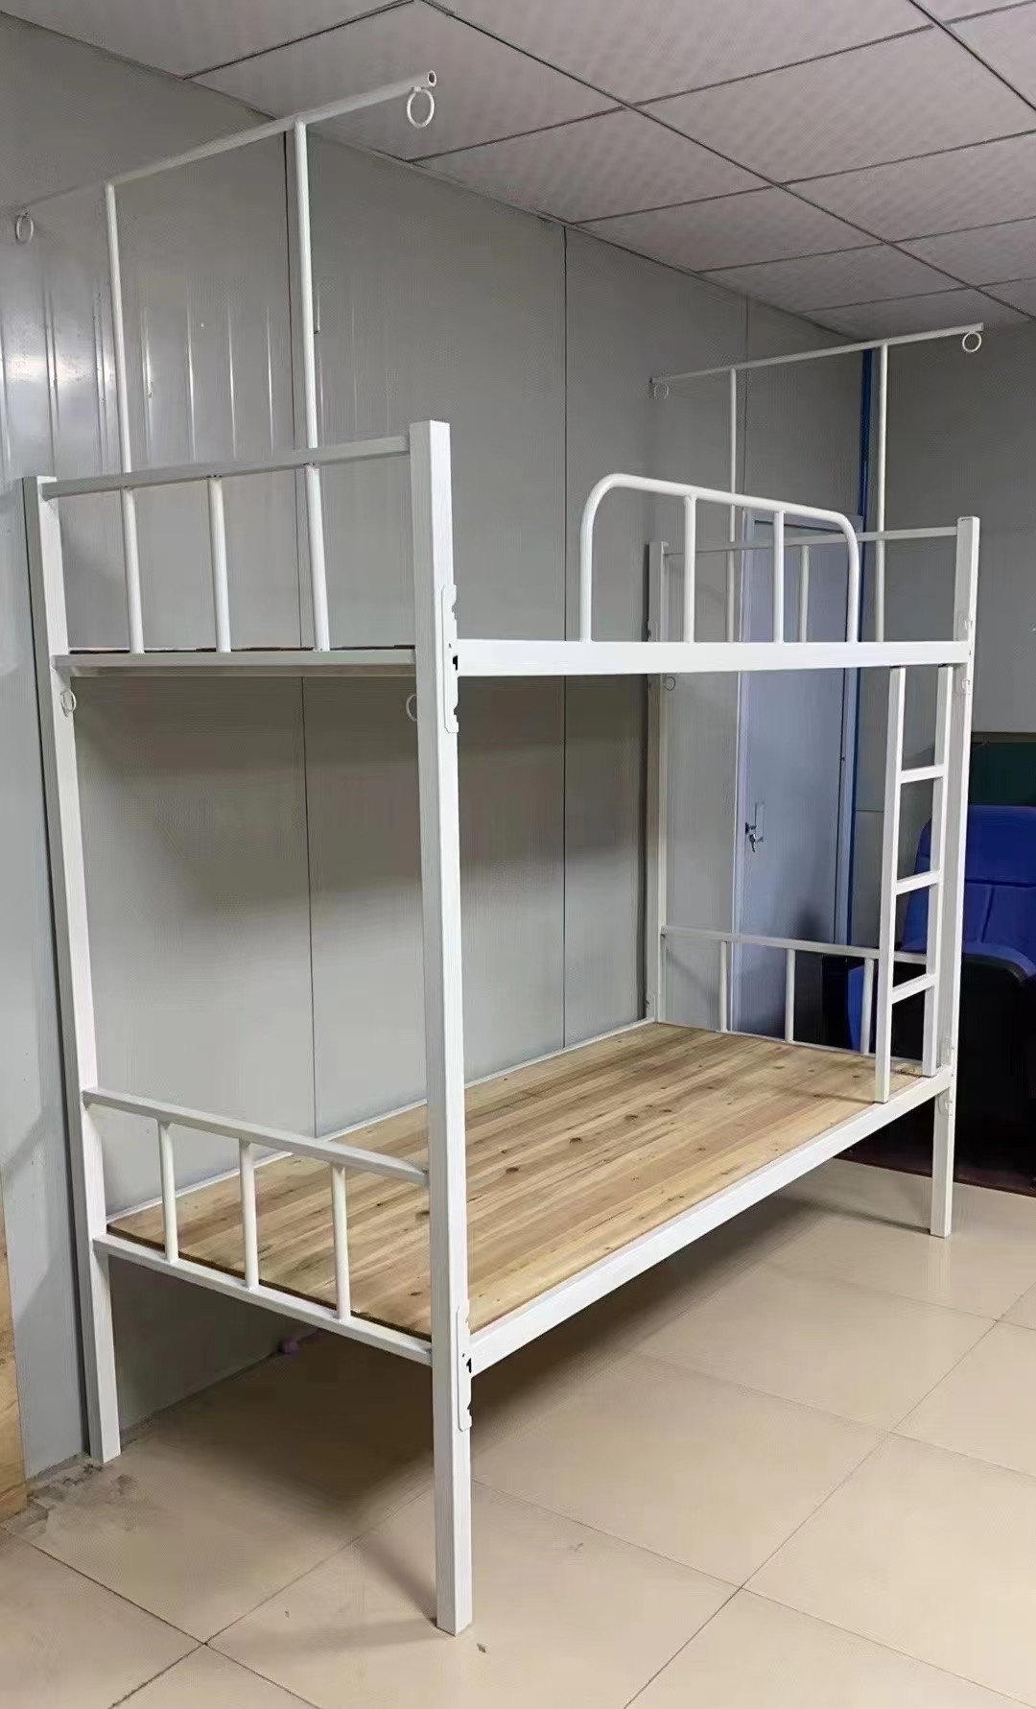 | 规格：2000mm×900mm×1850m 1、立柱：采用 40mm×40mm 方形钢管，壁厚1.5mm； 2、床母：采用 25mm×50mm 矩形钢管，壁厚1.5mm； 3、立柱横管：下横管采用 20mm×30mm 矩形钢管，壁厚1.2mm； 4、床横：采用 20×30mm 矩形钢管，壁厚 1.0mm；5根。 5、爬梯：采用 25×25mm 方形钢管，壁厚 1.0mm，脚梯踏杆采用 25×25mm 方形钢管，壁厚 1.0mm，脚梯总宽度为 300mm，三步脚踏横担；爬梯的安装要求与地面垂直； 6、床厅栏杆：采用Φ19mm，壁厚 1.0mm 圆形钢管，围栏长度为 1200mm，高度为 300mm； 7、蚊帐架：采用Φ16mm，壁厚 0.8mm 圆形钢管，高度1000mm； 8、床板：采用经高温脱脂的优质除虫的杉木板，板厚 14mm；每块床板由不超过 7块杉木板拼接而成，板底加固4根 20×30mm 杉木方条做为支撑点，单面刨光； 9、防潮脚套：采用内嵌式黑色塑料脚套，胶套与脚管紧密牢靠，不易脱落。 10、金属件工艺：管材经模压高频焊接成型，经酸洗、除油、除锈、磷化、脱水工序处理，表面采用亚光静电喷塑工艺处理。 ▲11：冷轧钢板符合GB/T 3325-2024《金属家具通用技术条件》、GB/T 228.1-2021《金属材料拉伸试验第1部分:室温试验方法》、GB/T2523-2022《冷轧金属板和薄带表面粗糙度、峰值数和波纹度测量方法》、GB/T4336-2016《碳素钢和中低合金钢多元素含量的测定火花放电原子发射光谱法(常规法)及第1号修改单》、GB/T5213-2019《冷轧低碳钢板及钢带》、GB/T 708-2019《冷轧钢板和钢带的尺寸、外形、重量及允许偏差》金属电镀层（抗盐雾）；化学成分/%（C≤0.15%、Si≤0.35%、Mn≤1.20%、P≤0.035%、S≤0.035%）；表面质量；外形；表面结构（粗糙度）；拉伸试验（抗拉强度 Rm、下屈服强度 ReL、断后伸长率A）；尺寸（厚度）； ▲12：塑粉涂层钢构架符合GB/T 3325-2024《金属家具通用技术条件》，金属件外观；可触及区城；金属喷漆(塑)涂层（耐盐浴、冲击强度） | 张 |  | 558 |  | 鸿鑫凯
合计： |  |  |  |  |  |  |  |  | 0

